Information
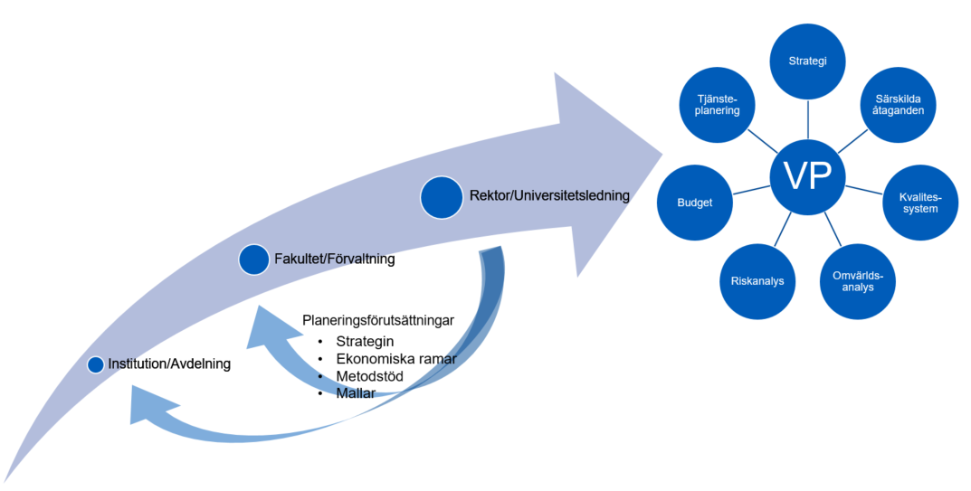
MALL Aktiviteter 20xx (plan 20xx-20xx
Institutions- och avdelningsnivå
Info. om mallen: Mallen är framtagen för att användas av institutioner och avdelningar inför deras inspel till Mittuniversitetets verksamhetsplan/aktivitetsplan samt riskanalys 2023
Arbetet med att ta fram aktiviteterna utgår från hur institutionens eller avdelningens egna förutsättningar och intressen bäst kan tas tillvara för att bidra till Mittuniversitetets mål.
Mer information finns på medarbetarwebben Verksamhetsplaneringsprocessen.
Förlag på aktiviteter och risker som bör hanteras på övergripande nivå (fakultetsövergripande, förvaltningsövergripande, universitetsövergripande) synliggörs i kolumn C. Dessa aktiviteter kan exempelvis handla om sådant som faller utanför institutionens eller avdelningens ansvar eller mandat eller som får full effekt först då det genomförs på övergripande nivå. Förslag på aktiviteter till övergripande nivå bör vara avstämda med den som förslås vara ansvarig.
Länk till mallar på medarbetarportal

